表紙・改定履歴
Webダイレクト販売

画面設計書
保険設計書画面
G0137

© 2020 Sasuke Financial Lab Inc.

変 更 記 録
版数 REV. | 作成更新日 | 変 更 内 容 | 担 当
01 | 2020-08-21 | 初版 | 小川

画面レイアウト
画面レイアウト |  | システム | 画面名 | 画面ID
 |  | Webダイレクト販売 | 保険設計書画面 | G0137
B
A
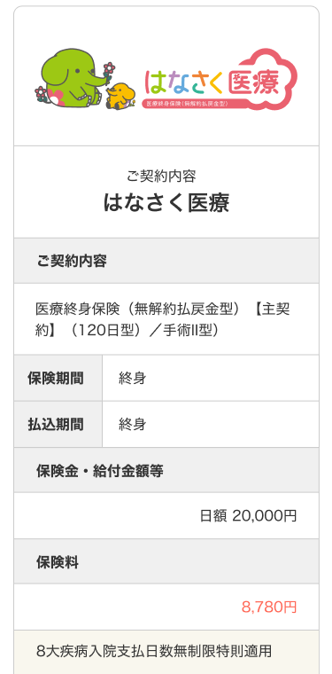

1
1

2

3
2
4
3
5
4

6
5

6

7

 | ※以下は同フォーマットで各種契約内容を表示していく

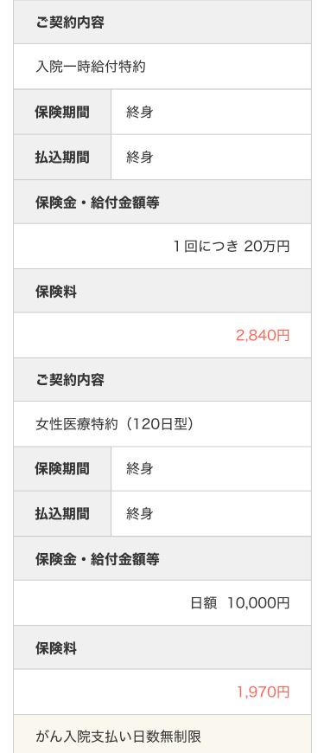
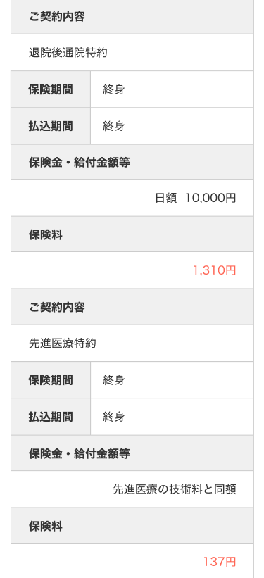

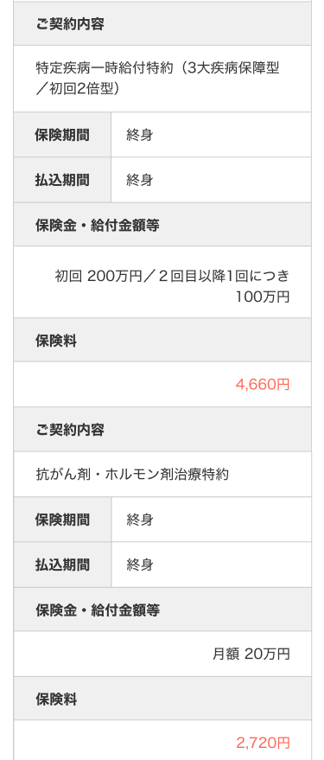
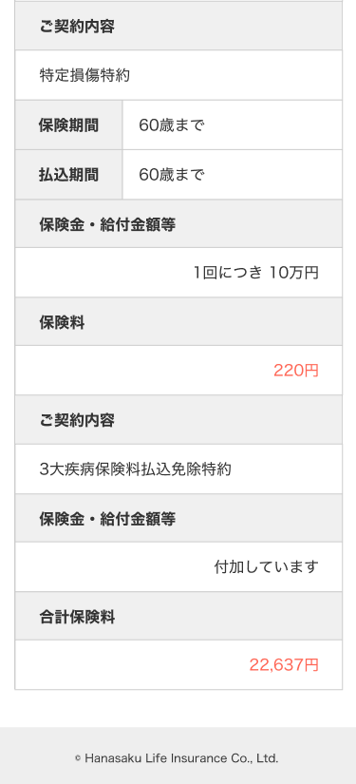

C

1

2

D
1

メッセージ一覧
メッセージ一覧 |  | システム | 画面名 | 画面ID
 |  | Webダイレクト販売 | 保険設計書画面 | G0137
No | メッセージID | メッセージ内容

1
2
3
4
Pending
5
6
7
8
9
10
11
12
13
14
15
16
17
18
19
20
21
22
23
24
25
26
27

